1. 한국의 연평균 기온과 극한기후 발생 일수, 1981
1. 한국의 연평균 기온과 극한기후 발생 일수, 1981-2024

← 개요 및 목차 | 웹에서 열기

그림 7-1 · 미리보기 |  | 원자료 (Data)

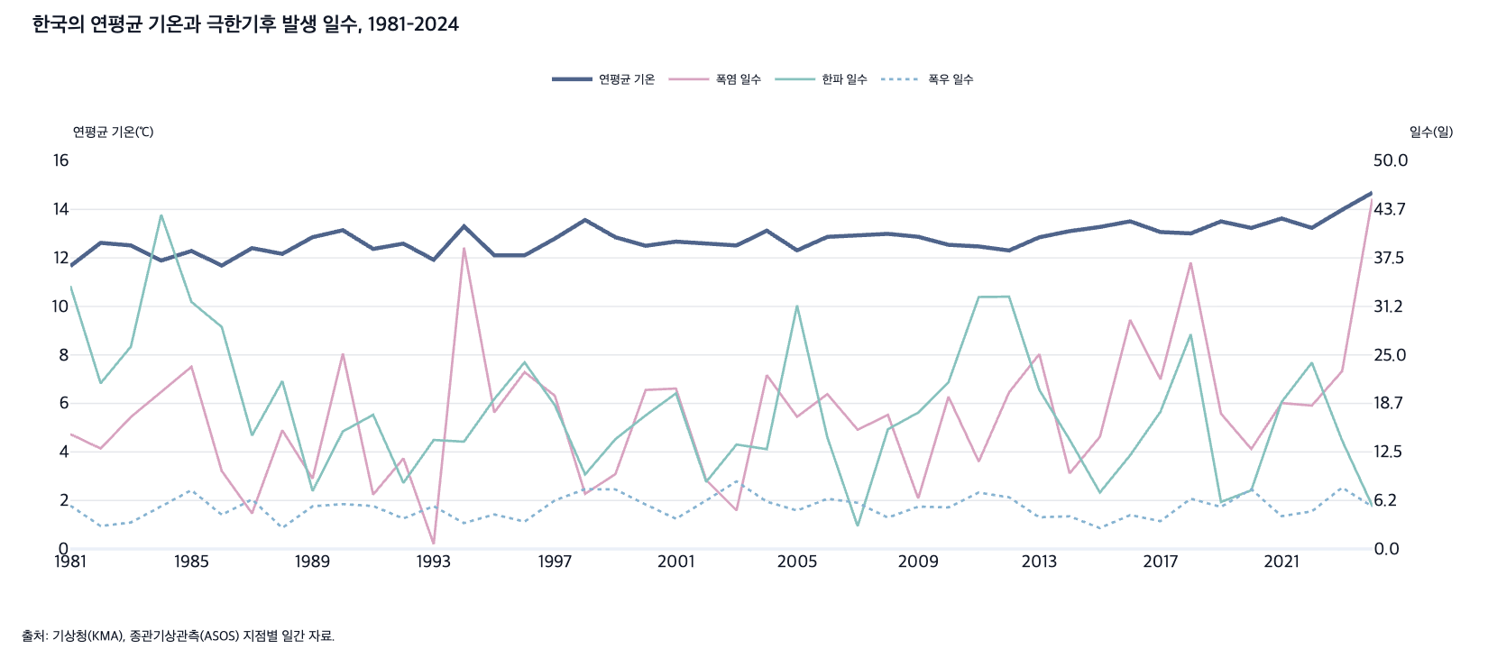
 |  | 그림 7-1. 한국의 연평균 기온과 극한기후 발생 일수, 1981-2024

 |  | 연도 | 연평균 기온(℃) | 폭염 일수(일) | 한파 일수(일) | 폭우 일수(일)
 |  | 1981 | 11.7 | 14.8 | 33.9 | 5.6
 |  | 1982 | 12.6 | 12.9 | 21.3 | 3.0
 |  | 1983 | 12.5 | 17.0 | 26.1 | 3.4
 |  | 1984 | 11.9 | 20.3 | 43.1 | 5.6
 |  | 1985 | 12.3 | 23.5 | 31.8 | 7.6
 |  | 1986 | 11.7 | 10.0 | 28.6 | 4.4
 |  | 1987 | 12.4 | 4.6 | 14.6 | 6.4
 |  | 1988 | 12.2 | 15.3 | 21.6 | 2.7
 |  | 1989 | 12.9 | 9.1 | 7.5 | 5.5
 |  | 1990 | 13.1 | 25.2 | 15.1 | 5.8
 |  | 1991 | 12.4 | 7.0 | 17.3 | 5.5
 |  | 1992 | 12.6 | 11.7 | 8.5 | 3.9
 |  | 1993 | 11.9 | 0.6 | 14.0 | 5.5
 |  | 1994 | 13.3 | 38.8 | 13.8 | 3.3
 |  | 1995 | 12.1 | 17.6 | 19.3 | 4.4
 |  | 1996 | 12.1 | 22.8 | 24.0 | 3.5
 |  | 1997 | 12.8 | 19.7 | 18.5 | 6.3
 |  | 1998 | 13.6 | 7.1 | 9.6 | 7.7
 |  | 1999 | 12.9 | 9.6 | 14.1 | 7.7
 |  | 2000 | 12.5 | 20.5 | 17.2 | 5.7
 |  | 2001 | 12.7 | 20.7 | 20.0 | 3.9
 |  | 2002 | 12.6 | 8.9 | 8.6 | 6.3
 |  | 2003 | 12.5 | 5.0 | 13.4 | 8.7
 |  | 2004 | 13.1 | 22.4 | 12.9 | 6.1
 |  | 2005 | 12.3 | 17.0 | 31.4 | 4.9
 |  | 2006 | 12.9 | 19.9 | 14.4 | 6.5
 |  | 2007 | 12.9 | 15.4 | 2.9 | 5.9
 |  | 2008 | 13.0 | 17.3 | 15.4 | 4.0
 |  | 2009 | 12.9 | 6.5 | 17.6 | 5.5
 |  | 2010 | 12.5 | 19.6 | 21.5 | 5.4
 |  | 2011 | 12.5 | 11.3 | 32.5 | 7.3
 |  | 2012 | 12.3 | 20.2 | 32.5 | 6.7
 |  | 2013 | 12.9 | 25.1 | 20.5 | 4.1
 |  | 2014 | 13.1 | 9.7 | 14.1 | 4.2
 |  | 2015 | 13.3 | 14.4 | 7.3 | 2.7
 |  | 2016 | 13.5 | 29.5 | 12.1 | 4.4
 |  | 2017 | 13.1 | 21.9 | 17.7 | 3.6
 |  | 2018 | 13.0 | 36.9 | 27.7 | 6.5
 |  | 2019 | 13.5 | 17.4 | 6.1 | 5.4
 |  | 2020 | 13.2 | 12.9 | 7.6 | 7.7
 |  | 2021 | 13.6 | 18.8 | 18.9 | 4.2
 |  | 2022 | 13.2 | 18.5 | 24.0 | 4.8
 |  | 2023 | 14.0 | 22.9 | 14.0 | 7.9
 |  | 2024 | 14.7 | 45.1 | 5.5 | 5.4

 |  | 출처: 기상청(KMA), 종관기상관측(ASOS) 지점별 일간 자료.

3. 부문별 온실가스 배출량 비율, 1990-2023
3. 부문별 온실가스 배출량 비율, 1990-2023

← 개요 및 목차 | 웹에서 열기

그림 7-2 · 미리보기 |  | 원자료 (Data)

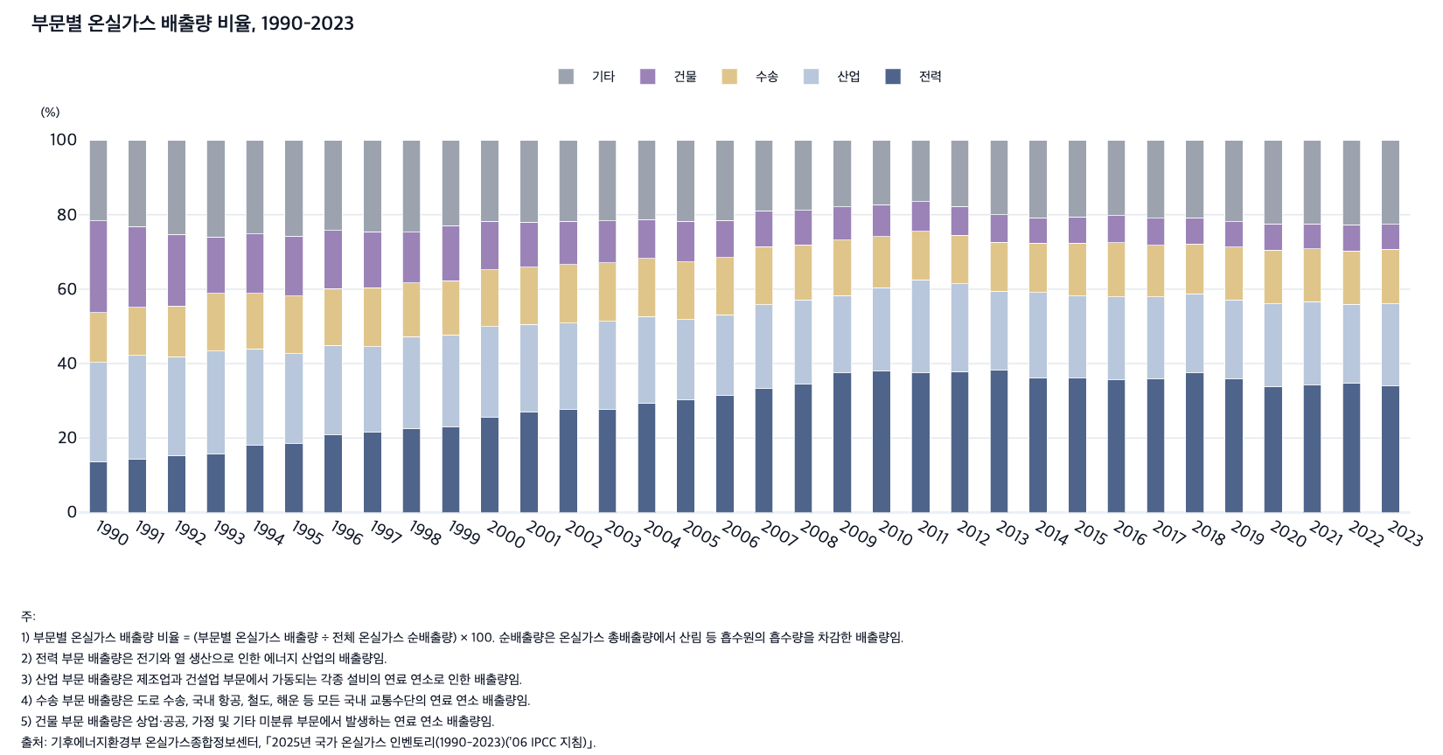
 |  | 그림 7-2. 부문별 온실가스 배출량 비율, 1990-2023

 |  |  |  |  |  |  | (%)
 |  | 연도 | 전력 | 산업 | 수송 | 건물 | 기타
 |  | 1990 | 13.7 | 26.6 | 13.4 | 24.6 | 21.6
 |  | 1991 | 14.3 | 27.9 | 13.0 | 21.6 | 23.2
 |  | 1992 | 15.3 | 26.6 | 13.5 | 19.3 | 25.2
 |  | 1993 | 15.7 | 27.8 | 15.4 | 15.2 | 26.0
 |  | 1994 | 18.0 | 25.9 | 14.9 | 16.0 | 25.2
 |  | 1995 | 18.5 | 24.3 | 15.5 | 16.0 | 25.8
 |  | 1996 | 20.8 | 24.1 | 15.3 | 15.6 | 24.3
 |  | 1997 | 21.6 | 23.0 | 15.8 | 15.1 | 24.6
 |  | 1998 | 22.6 | 24.7 | 14.5 | 13.6 | 24.7
 |  | 1999 | 23.1 | 24.6 | 14.6 | 14.8 | 23.0
 |  | 2000 | 25.5 | 24.4 | 15.2 | 13.1 | 21.8
 |  | 2001 | 26.9 | 23.6 | 15.3 | 12.1 | 22.1
 |  | 2002 | 27.6 | 23.3 | 15.7 | 11.6 | 21.8
 |  | 2003 | 27.7 | 23.6 | 15.8 | 11.2 | 21.7
 |  | 2004 | 29.3 | 23.4 | 15.5 | 10.5 | 21.3
 |  | 2005 | 30.2 | 21.6 | 15.6 | 10.8 | 21.8
 |  | 2006 | 31.4 | 21.7 | 15.5 | 9.9 | 21.6
 |  | 2007 | 33.3 | 22.5 | 15.7 | 9.6 | 19.0
 |  | 2008 | 34.5 | 22.6 | 14.9 | 9.2 | 18.9
 |  | 2009 | 37.5 | 20.8 | 14.9 | 8.9 | 17.8
 |  | 2010 | 37.9 | 22.5 | 13.7 | 8.5 | 17.4
 |  | 2011 | 37.5 | 25.0 | 13.0 | 8.0 | 16.5
 |  | 2012 | 37.9 | 23.5 | 13.1 | 7.7 | 17.8
 |  | 2013 | 38.2 | 21.2 | 13.2 | 7.4 | 20.0
 |  | 2014 | 36.2 | 22.8 | 13.3 | 6.8 | 20.8
 |  | 2015 | 36.1 | 22.1 | 14.1 | 7.1 | 20.6
 |  | 2016 | 35.6 | 22.3 | 14.5 | 7.3 | 20.2
 |  | 2017 | 35.8 | 22.1 | 13.9 | 7.3 | 20.9
 |  | 2018 | 37.5 | 21.3 | 13.4 | 7.0 | 20.8
 |  | 2019 | 35.8 | 21.3 | 14.2 | 6.8 | 21.9
 |  | 2020 | 33.8 | 22.2 | 14.5 | 6.9 | 22.5
 |  | 2021 | 34.2 | 22.4 | 14.2 | 6.7 | 22.5
 |  | 2022 | 34.8 | 21.1 | 14.4 | 7.0 | 22.7
 |  | 2023 | 34.0 | 22.0 | 14.6 | 6.7 | 22.6

 |  | 주: 1) 부문별 온실가스 배출량 비율 = (부문별 온실가스 배출량 ÷ 전체 온실가스 순배출량) × 100. 순배출량은 온실가스 총배출량에서 산림 등 흡수원의 흡수량을 차감한 배출량임.
 |  | 2) 전력 부문 배출량은 전기와 열 생산으로 인한 에너지 산업의 배출량임.
 |  | 3) 산업 부문 배출량은 제조업과 건설업 부문에서 가동되는 각종 설비의 연료 연소로 인한 배출량임.
 |  | 4) 수송 부문 배출량은 도로 수송, 국내 항공, 철도, 해운 등 모든 국내 교통수단의 연료 연소 배출량임.
 |  | 5) 건물 부문 배출량은 상업·공공, 가정 및 기타 미분류 부문에서 발생하는 연료 연소 배출량임.
 |  | 출처: 기후에너지환경부 온실가스종합정보센터, ｢2025년 국가 온실가스 인벤토리(1990-2023)(’06 IPCC 지침)｣.

4. 산업 부문 업종별 온실가스 배출량 비율, 1998,
4. 산업 부문 업종별 온실가스 배출량 비율, 1998, 2023

← 개요 및 목차 | 웹에서 열기

그림 7-3 · 미리보기 |  | 원자료 (Data)

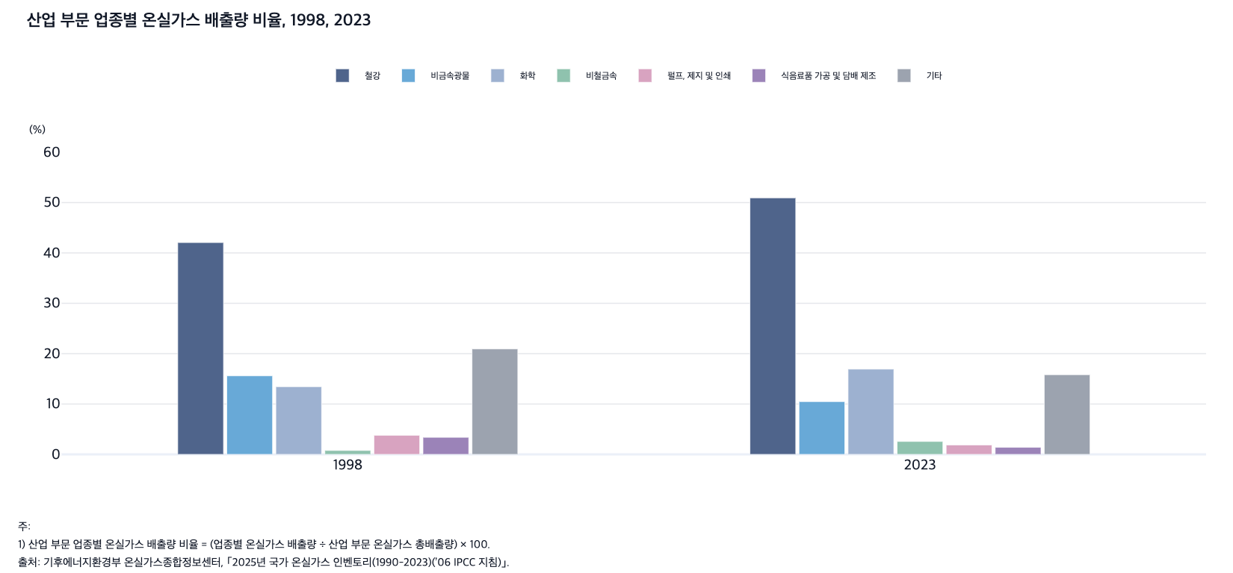
 |  | 그림 7-3. 산업 부문 업종별 온실가스 배출량 비율, 1998, 2023

 |  |  |  |  |  |  |  |  | (%)
 |  | 연도 | 철강 | 비금 속광물 | 화학 | 비철금속 | 펄프, 제지 및 인쇄 | 식음료품 가공 및 담배 제조 | 기타
 |  | 1998 | 42.1 | 15.6 | 13.4 | 0.8 | 3.8 | 3.4 | 20.9
 |  | 2023 | 50.9 | 10.5 | 16.9 | 2.6 | 1.9 | 1.4 | 15.8

 |  | 주: 1) 산업 부문 업종별 온실가스 배출량 비율 = (업종별 온실가스 배출량 ÷ 산업 부문 온실가스 총배출량) × 100.
 |  | 출처: 기후에너지환경부 온실가스종합정보센터, ｢2025년 국가 온실가스 인벤토리(1990-2023)(’06 IPCC 지침)｣.

5. 온실가스 순배출량과 2035 국가온실가스감축목표(N
5. 온실가스 순배출량과 2035 국가온실가스감축목표(NDC)

← 개요 및 목차 | 웹에서 열기

그림 7-4 · 미리보기 |  | 원자료 (Data)

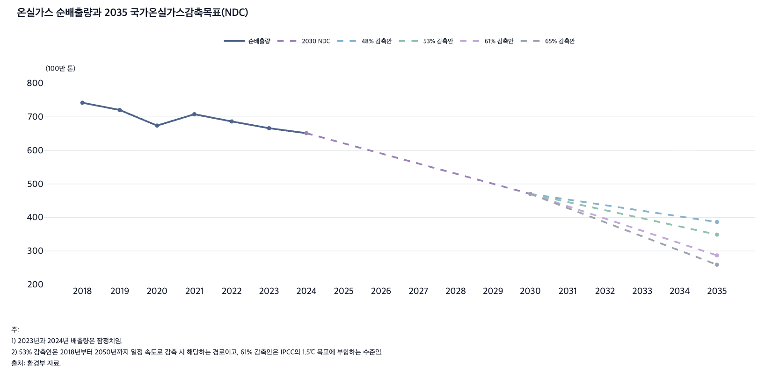
 |  | 그림 7-4. 온실가스 순배출량과 2035 국가온실가스감축목표(NDC)

 |  |  |  |  |  |  |  | (100만 톤)
 |  | 연도 | 순배출량 | 2030 NDC | 48% 감축안 | 53% 감축안 | 61% 감축안 | 65% 감축안
 |  | 2018 | 742.3
 |  | 2019 | 720.7
 |  | 2020 | 674.1
 |  | 2021 | 708.0
 |  | 2022 | 686.5
 |  | 2023 | 666.3
 |  | 2024 | 651.4 | 651.4
 |  | 2025
 |  | 2026
 |  | 2027
 |  | 2028
 |  | 2029
 |  | 2030 |  | 470.3 | 470.3 | 470.3 | 470.3 | 470.3
 |  | 2031
 |  | 2032
 |  | 2033
 |  | 2034
 |  | 2035 |  |  | 386.3 | 348.9 | 286.8 | 259.1

 |  | 주: 1) 2023년과 2024년 배출량은 잠정치임.
 |  | 2) 53% 감축안은 2018년부터 2050년까지 일정 속도로 감축 시 해당하는 경로이고, 61% 감축안은 IPCC의 1.5℃ 목표에 부합하는 수준임.
 |  | 출처: 환경부 자료.

6. 에너지원별 발전량 비율, 2017-2024
6. 에너지원별 발전량 비율, 2017-2024

← 개요 및 목차 | 웹에서 열기

그림 7-5 · 미리보기 |  | 원자료 (Data)

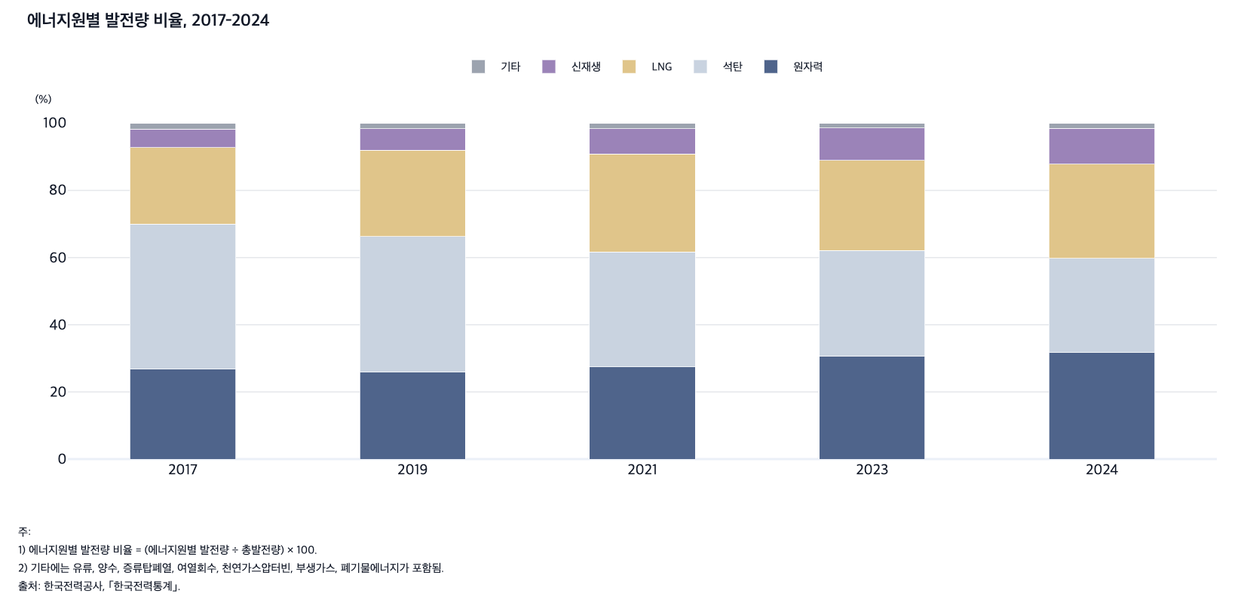
 |  | 그림 7-5. 에너지원별 발전량 비율, 2017-2024

 |  |  |  |  |  |  | (%)
 |  | 연도 | 원자력 | 석탄 | LNG | 신재생 | 기타
 |  | 2017 | 26.8 | 43.1 | 22.8 | 5.6 | 1.7
 |  | 2019 | 25.9 | 40.4 | 25.6 | 6.5 | 1.6
 |  | 2021 | 27.4 | 34.3 | 29.2 | 7.5 | 1.6
 |  | 2023 | 30.7 | 31.4 | 26.8 | 9.6 | 1.4
 |  | 2024 | 31.7 | 28.1 | 28.1 | 10.6 | 1.6

 |  | 주: 1) 에너지원별 발전량 비율 = (에너지원별 발전량 ÷ 총발전량) × 100.
 |  | 2) 기타에는 유류, 양수, 증류탑폐열, 여열회수, 천연가스압터빈, 부생가스, 폐기물에너지가 포함됨.
 |  | 출처: 한국전력공사, ｢한국전력통계｣.

7. 재생에너지원별 발전량 비율, 2018-2024
7. 재생에너지원별 발전량 비율, 2018-2024

← 개요 및 목차 | 웹에서 열기

그림 7-6 · 미리보기 |  | 원자료 (Data)

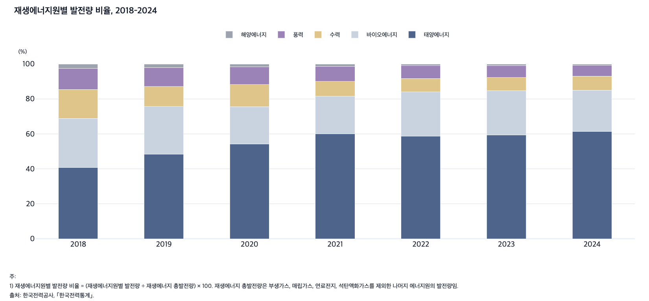
 |  | 그림 7-6. 재생에너지원별 발전량 비율, 2018-2024

 |  |  |  |  |  |  | (%)
 |  | 연도 | 태양에너지 | 바이오에너지 | 수력 | 풍력 | 해양에너지
 |  | 2018 | 40.7 | 28.2 | 16.6 | 12.1 | 2.4
 |  | 2019 | 48.3 | 27.4 | 11.4 | 10.9 | 1.9
 |  | 2020 | 54.2 | 21.5 | 12.6 | 10.2 | 1.5
 |  | 2021 | 60.0 | 21.6 | 8.4 | 8.7 | 1.3
 |  | 2022 | 58.8 | 25.3 | 7.7 | 7.3 | 0.9
 |  | 2023 | 59.3 | 25.5 | 7.5 | 6.8 | 0.9
 |  | 2024 | 61.4 | 23.6 | 8.1 | 6.3 | 0.6

 |  | 주: 1) 재생에너지원별 발전량 비율 = (재생에너지원별 발전량 ÷ 재생에너지 총발전량) × 100. 재생에너지 총발전량은 부생가스, 매립가스, 연료전지, 석탄액화가스를 제외한 나머지 에너지원의 발전량임.
 |  | 출처: 한국전력공사, ｢한국전력통계｣.

8. 에너지 수입 의존도와 석유 의존도, 1995-202
8. 에너지 수입 의존도와 석유 의존도, 1995-2024

← 개요 및 목차 | 웹에서 열기

그림 7-7 · 미리보기 |  | 원자료 (Data)

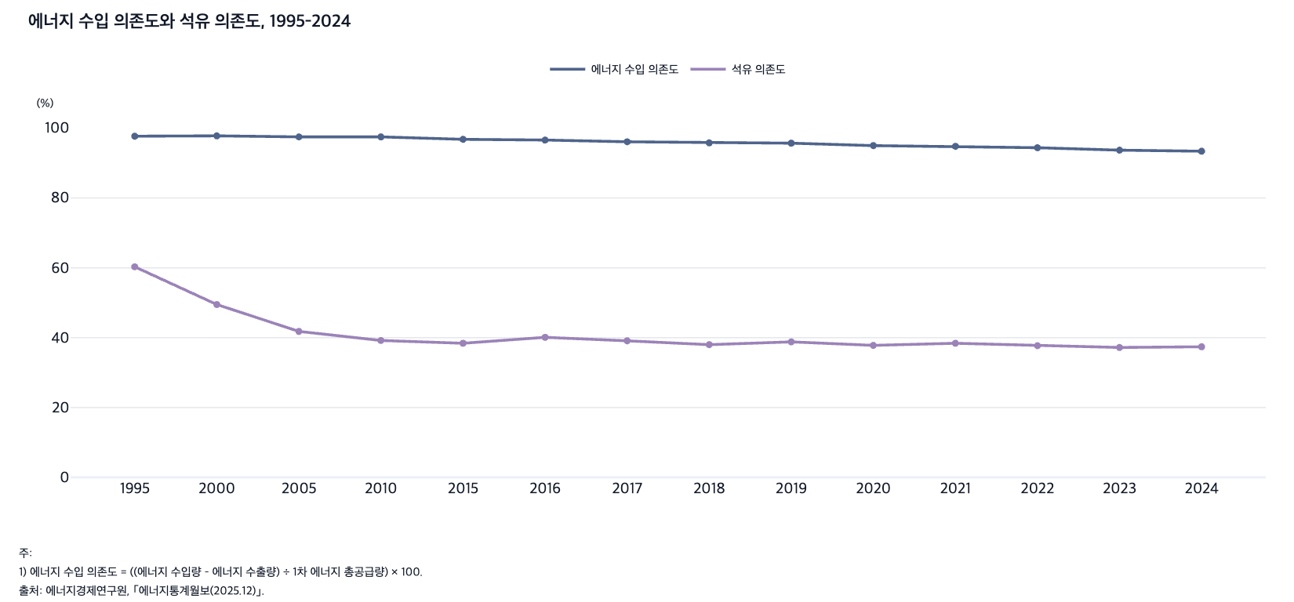
 |  | 그림 7-7. 에너지 수입 의존도와 석유 의존도, 1995-2024

 |  |  |  | (%)
 |  | 연도 | 에너지 수입 의존도 | 석유 의존도
 |  | 1995 | 97.7 | 60.3
 |  | 2000 | 97.8 | 49.5
 |  | 2005 | 97.5 | 41.8
 |  | 2010 | 97.5 | 39.2
 |  | 2015 | 96.8 | 38.4
 |  | 2016 | 96.6 | 40.1
 |  | 2017 | 96.1 | 39.1
 |  | 2018 | 95.8 | 38.0
 |  | 2019 | 95.7 | 38.8
 |  | 2020 | 95.0 | 37.8
 |  | 2021 | 94.8 | 38.4
 |  | 2022 | 94.4 | 37.7
 |  | 2023 | 93.7 | 37.2
 |  | 2024 | 93.4 | 37.4

 |  | 주: 1) 에너지 수입 의존도 = ((에너지 수입량 – 에너지 수출량) ÷ 1차 에너지 총공급량) × 100.
 |  | 2) 석유 의존도 = (석유 제품 공급량 ÷ 1차 에너지 총공급량) × 100.
 |  | 3) 2024년은 잠정치임.
 |  | 출처: 에너지경제연구원, ｢에너지통계월보(2025.12)｣.

9. 전국 및 수도권 데이터센터 전력 사용량과 수도권 사
9. 전국 및 수도권 데이터센터 전력 사용량과 수도권 사용량 비율, 2021, 2022, 2023

← 개요 및 목차 | 웹에서 열기

그림 7-8 · 미리보기 |  | 원자료 (Data)

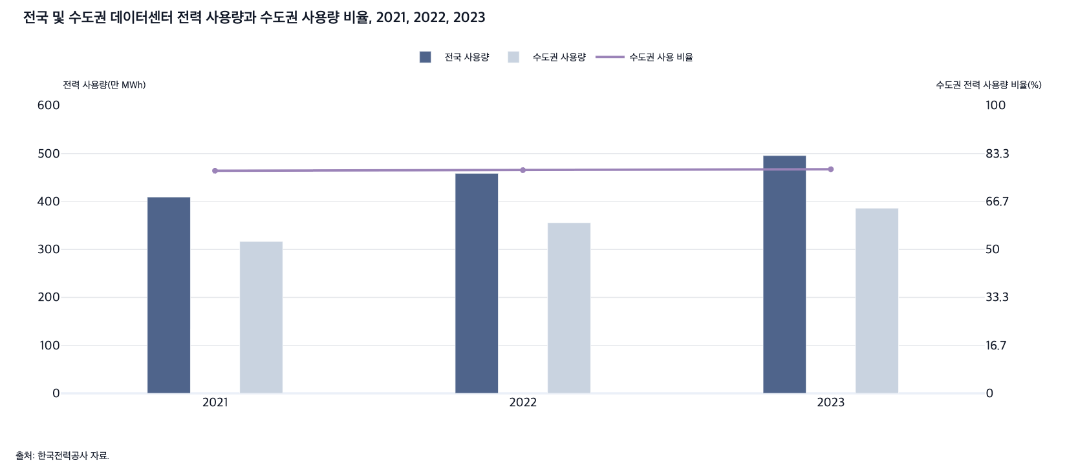
 |  | 그림 7-8. 전국 및 수도권 데이터센터 전력 사용량과 수도권 사용량 비율, 2021, 2022, 2023

 |  | 연도 | 전국 사용량(MWh) | 수도권 사용량(MWh) | 수도권 사용 비율(%)
 |  | 2021 | 409.3 | 316.7 | 77.4
 |  | 2022 | 458.8 | 355.8 | 77.6
 |  | 2023 | 495.8 | 386.2 | 77.9

 |  | 출처: 한국전력공사 자료.

